Olchamlar
Лойиҳа номи: |  |  | dfdfd |  |  |  | 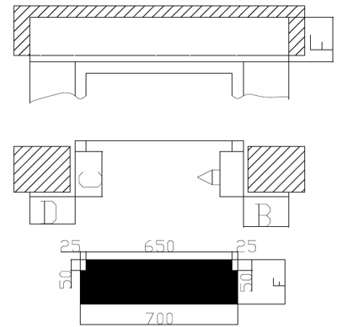
Адрес: |  |  | dfdf
Инженер технолог: |  |  | fdf
Монтажник: |  |  | dfdf
Номер телефона: |  |  | 3
Дата: |  |  | 2022.01.27
Проём двери: |  |  | 36
Ширина парога: |  |  | 36

№ | Этаж - 1 | № | Этаж - 2 | № | Этаж - 3 | № | Этаж - 4 | № | Этаж - 5 | № | Этаж - 6 | № | Этаж - 7 | № | Этаж - 8 | № | Этаж - 9
A | 36 | A | 3 | A | 3 | A | 3 | A | 3 | A | 3 | A | 3 | A | 3 | A | 3
B | 3 | B | 3 | B | 3 | B | 33 | B | 3 | B | 3 | B | 3 | B | 3 | B | 3
C | 3 | C | 3 | C | 3 | C | 3 | C | 3 | C | 3 | C | 3 | C | 3 | C | 3
D | 3 | D | 3 | D | 3 | D | 3 | D | 3 | D | 3 | D | 3 | D | 3 | D | 3
E | 3 | E | 3 | E | 3 | E | 3 | E | 333 | E | 3 | E | 3 | E | 3 | E | 3
F | 3 | F | 3 | F | 3 | F | 3 | F | 3 | F | 3 | F | 3 | F | 3 | F | 3

№ | Этаж - 10 | № | Этаж - 11
A | 3 | A | 3
B | 3 | B | 3
C | 3 | C | 3
D | 3 | D | 3
E | 3 | E | 3
F | 3 | F | 3

